Лист 1
Прайс-лист
МИР ПРЯЖИ

В валюте: руб. (курс 1).
Цены указаны на 07.08.2020

№ | Номенклатура/ Характеристика номенклатуры | Описание | Изображение | Артикул | Цена | Ед. | Остаток | Ссылка на сайт
 | Органза в горошек, 50см*75см (+/-2см), 100 % п/э, цв.голубой | Органза в горошек, 50см*75см (+/-2см), 100 % п/э, цв.голубой | 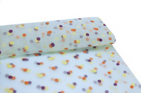 | 28437 | 78.40 |  |  | Изображение
 | Органза в горошек, 50см*75см (+/-2см), 100 % п/э, цв.голубой |  |  |  | 78.40 | шт | 3 | Изображение
 | Органза в горошек, 50см*75см (+/-2см), 100 % п/э, цв.желтый | Органза в горошек, 50см*75см (+/-2см), 100 % п/э, цв.желтый | 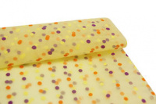 | 28436 | 78.40 |  |  | Изображение
 | Органза в горошек, 50см*75см (+/-2см), 100 % п/э, цв.желтый |  |  |  | 78.40 | шт | 2 | Изображение
 | Органза в горошек, 50см*75см (+/-2см), 100 % п/э, цв.красный | Органза в горошек, 50см*75см (+/-2см), 100 % п/э, цв.красный | 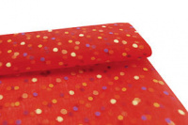 | 28435 | 78.40 |  |  | Изображение
 | Органза в горошек, 50см*75см (+/-2см), 100 % п/э, цв.красный |  |  |  | 78.40 | шт | 2 | Изображение
 | Органза в горошек, 50см*75см (+/-2см), 100 % п/э, цв.розовый | Органза в горошек, 50см*75см (+/-2см), 100 % п/э, цв.розовый | 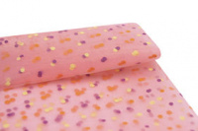 | 28438 | 78.40 |  |  | Изображение
 | Органза в горошек, 50см*75см (+/-2см), 100 % п/э, цв.розовый |  |  |  | 78.40 | шт | 4 | Изображение
 | Органза в цветочек, 50см*75см (+/-2см), 100 % п/э, цв.голубой | Органза в цветочек, 50см*75см (+/-2см), 100 % п/э, цв.голубой | 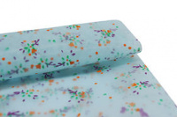 | 28431 | 78.40 |  |  | Изображение
 | Органза в цветочек, 50см*75см (+/-2см), 100 % п/э, цв.голубой |  |  |  | 78.40 | шт | 3 | Изображение
 | Органза в цветочек, 50см*75см (+/-2см), 100 % п/э, цв.розовый | Органза в цветочек, 50см*75см (+/-2см), 100 % п/э, цв.розовый | 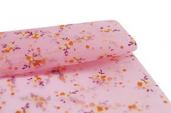 | 28433 | 78.40 |  |  | Изображение
 | Органза в цветочек, 50см*75см (+/-2см), 100 % п/э, цв.розовый |  |  |  | 78.40 | шт | 3 | Изображение
 | Органза в цветочек, 50см*75см (+/-2см), 100 % п/э, цв.синий | Органза в цветочек, 50см*75см (+/-2см), 100 % п/э, цв.синий | 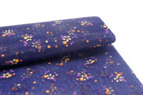 | 28432 | 78.40 |  |  | Изображение
 | Органза в цветочек, 50см*75см (+/-2см), 100 % п/э, цв.синий |  |  |  | 78.40 | шт | 1 | Изображение
 | Сетка с глиттером, 50см*75см (+/-2,0см) , цв. красный | Сетка с глиттером, 50см*75см (+/-2,0см) , цв. красный | 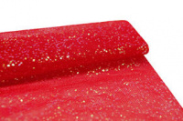 | 28325 | 56.40 |  |  | Изображение
 | Сетка с глиттером, 50см*75см (+/-2,0см) , цв. красный |  |  |  | 56.40 | шт | 10 | Изображение
 | Сетка с глиттером, 50см*75см (+/-2,0см) , цв. розовый | Сетка с глиттером, 50см*75см (+/-2,0см) , цв. розовый | 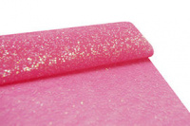 | 28326 | 56.40 |  |  | Изображение
 | Сетка с глиттером, 50см*75см (+/-2,0см) , цв. розовый |  |  |  | 56.40 | шт | 6 | Изображение
 | Сетка с глиттером, 50см*75см (+/-2,0см) , цв. синий | Сетка с глиттером, 50см*75см (+/-2,0см) , цв. синий | 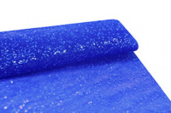 | 28328 | 56.40 |  |  | Изображение
 | Сетка с глиттером, 50см*75см (+/-2,0см) , цв. синий |  |  |  | 56.40 | шт | 6 | Изображение
 | Сетка с глиттером, 50см*75см (+/-2,0см) , цв. черный | Сетка с глиттером, 50см*75см (+/-2,0см) , цв. черный | 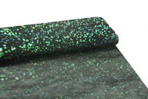 | 28329 | 56.40 |  |  | Изображение
 | Сетка с глиттером, 50см*75см (+/-2,0см) , цв. черный |  |  |  | 56.40 | шт | 7 | Изображение
 | Сетка со звездочками, 50см*75см (+/-2,0см) , цв. белый | Сетка со звездочками, 50см*75см (+/-2,0см) , цв. белый | 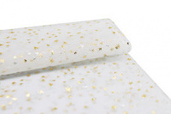 | 28441 | 56.40 |  |  | Изображение
 | Сетка со звездочками, 50см*75см (+/-2,0см) , цв. белый |  |  |  | 56.40 | шт | 1 | Изображение
 | Сетка со звездочками, 50см*75см (+/-2,0см) , цв. желтый | Сетка со звездочками, 50см*75см (+/-2,0см) , цв. желтый | 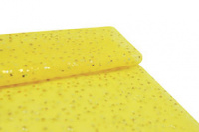 | 28445 | 56.40 |  |  | Изображение
 | Сетка со звездочками, 50см*75см (+/-2,0см) , цв. желтый |  |  |  | 56.40 | шт | 7 | Изображение
 | Сетка со звездочками, 50см*75см (+/-2,0см) , цв. красный | Сетка со звездочками, 50см*75см (+/-2,0см) , цв. красный | 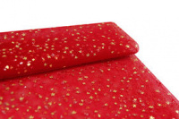 | 28440 | 56.40 |  |  | Изображение
 | Сетка со звездочками, 50см*75см (+/-2,0см) , цв. красный |  |  |  | 56.40 | шт | 8 | Изображение
 | Сетка со звездочками, 50см*75см (+/-2,0см) , цв. мятный | Сетка со звездочками, 50см*75см (+/-2,0см) , цв. мятный | 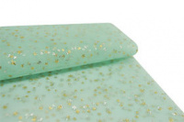 | 28444 | 56.40 |  |  | Изображение
 | Сетка со звездочками, 50см*75см (+/-2,0см) , цв. мятный |  |  |  | 56.40 | шт | 1 | Изображение
 | Сетка со звездочками, 50см*75см (+/-2,0см) , цв. розовый | Сетка со звездочками, 50см*75см (+/-2,0см) , цв. розовый | 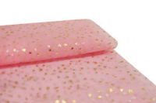 | 28443 | 56.40 |  |  | Изображение
 | Сетка со звездочками, 50см*75см (+/-2,0см) , цв. розовый |  |  |  | 56.40 | шт | 2 | Изображение
 | Сетка со звездочками, 50см*75см (+/-2,0см) , цв. серый | Сетка со звездочками, 50см*75см (+/-2,0см) , цв. серый | 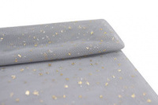 | 28439 | 56.40 |  |  | Изображение
 | Сетка со звездочками, 50см*75см (+/-2,0см) , цв. серый |  |  |  | 56.40 | шт | 4 | Изображение
 | Сетка со звездочками, 50см*75см (+/-2,0см) , цв. т.синий | Сетка со звездочками, 50см*75см (+/-2,0см) , цв. т.синий | 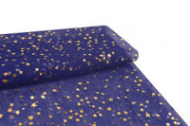 | 28446 | 56.40 |  |  | Изображение
 | Сетка со звездочками, 50см*75см (+/-2,0см) , цв. т.синий |  |  |  | 56.40 | шт | 5 | Изображение
 | Сетка со звездочками, 50см*75см (+/-2,0см) , цв. черный | Сетка со звездочками, 50см*75см (+/-2,0см) , цв. черный | 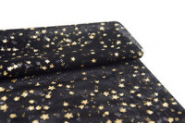 | 28442 | 56.40 |  |  | Изображение
 | Сетка со звездочками, 50см*75см (+/-2,0см) , цв. черный |  |  |  | 56.40 | шт | 1 | Изображение

